Sheet1
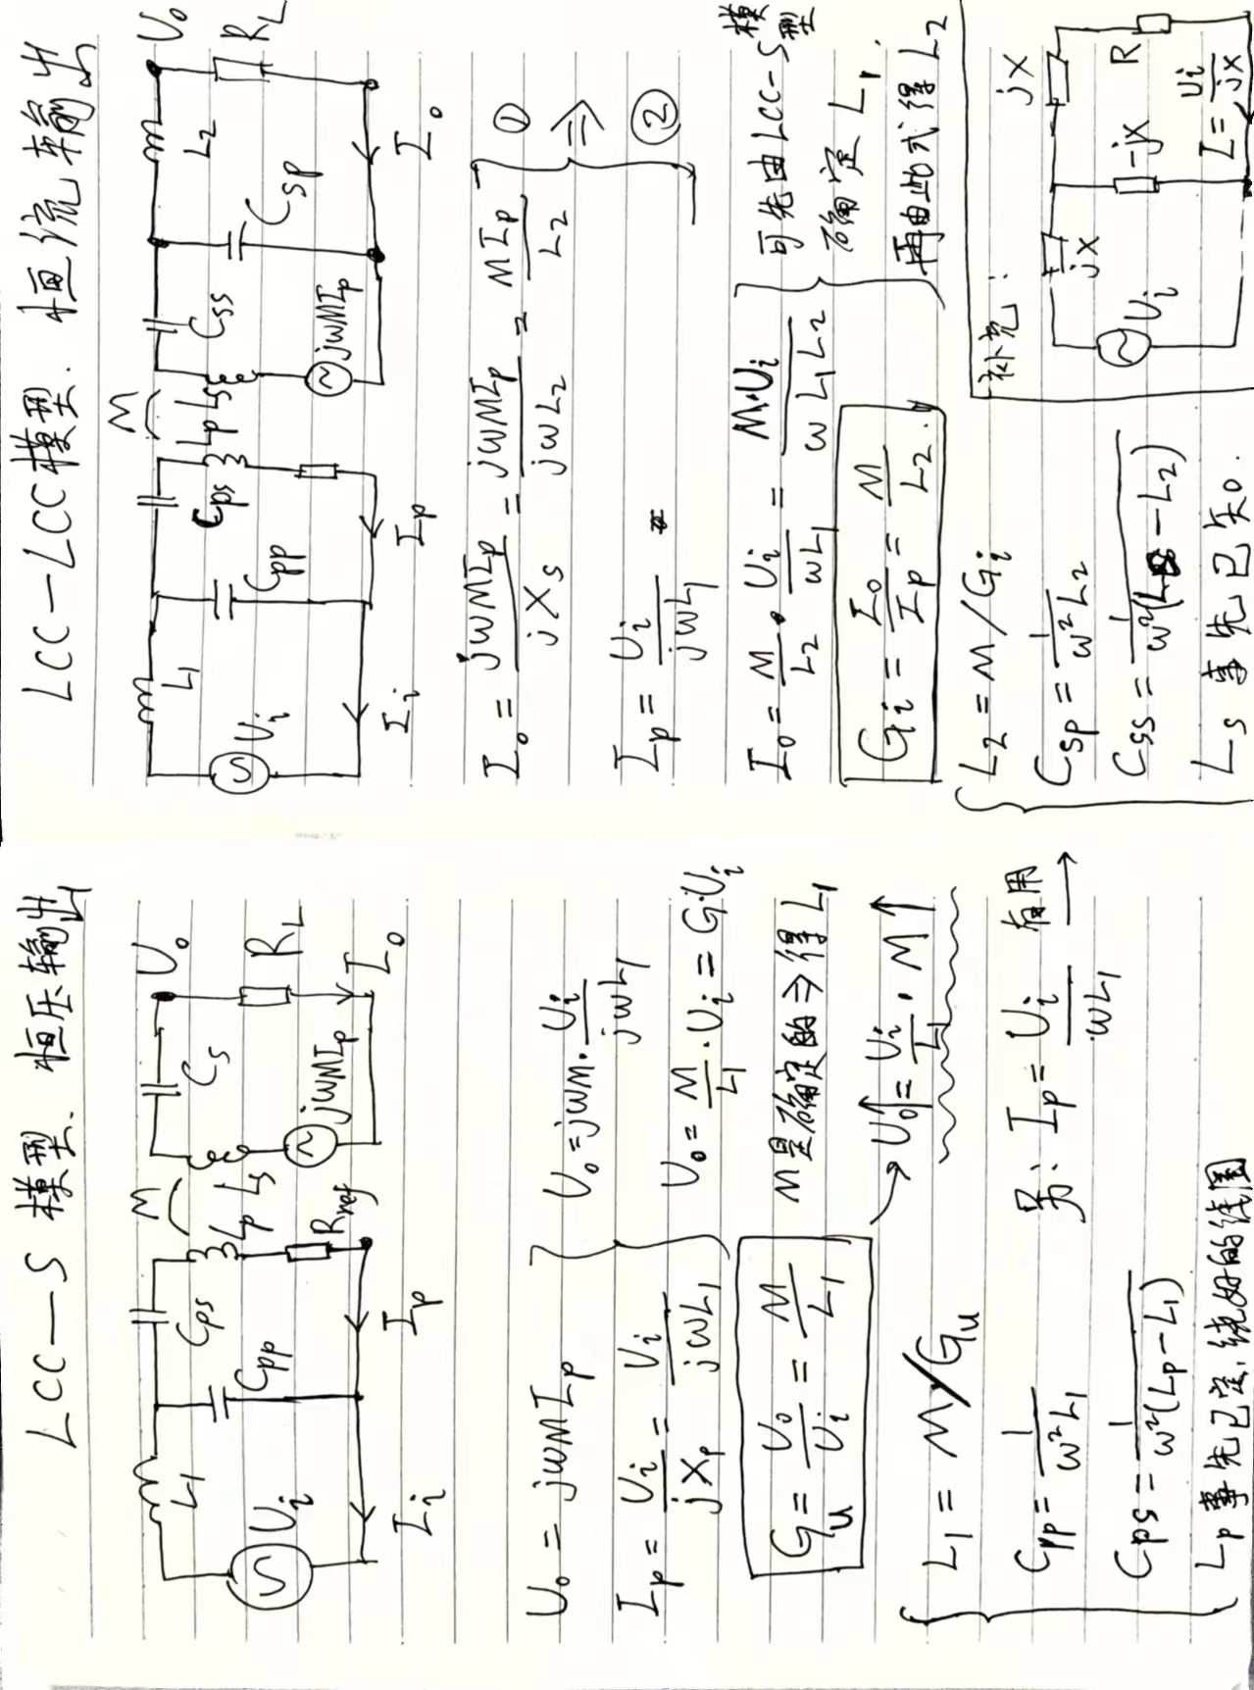
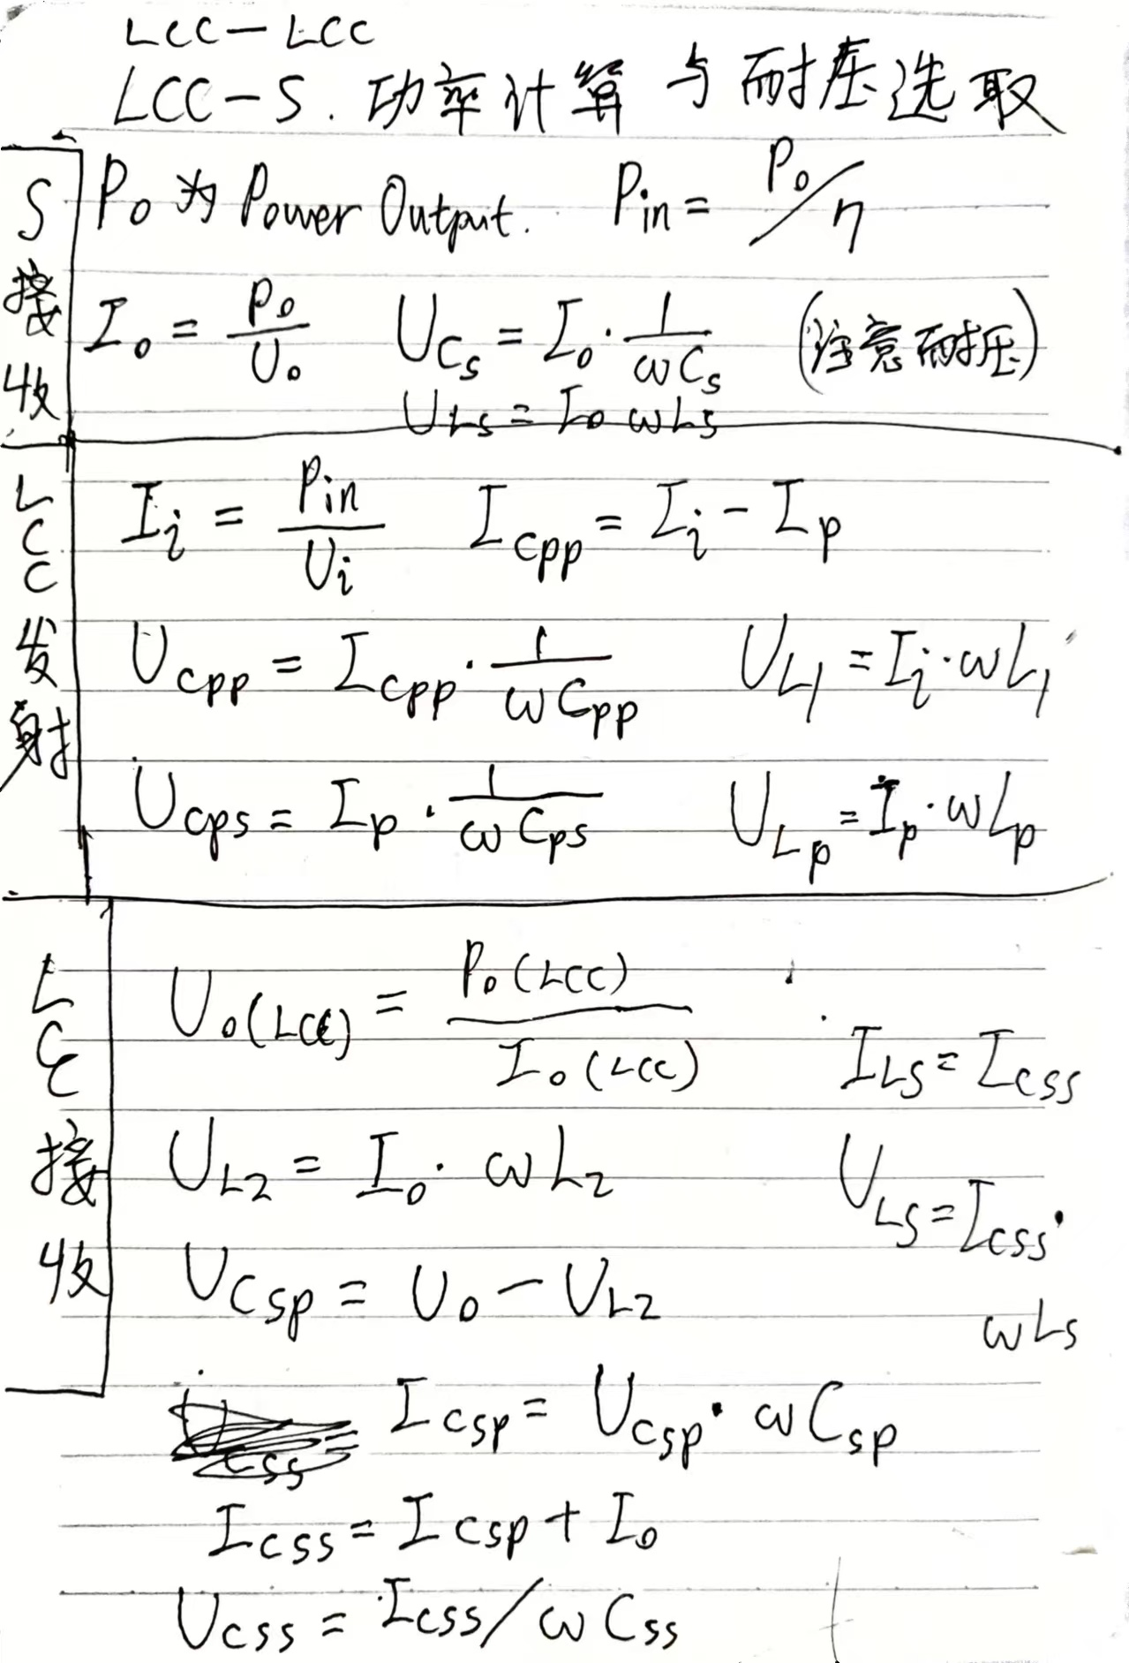
无线充电LCC-LCC/S型补偿网络计算器 Designed by 尚知物理

发射电路的逆变器拓扑如果是全桥，就填1；如果是半桥，就填0.5 |  |  | 1 |  |  | 电压电流要取绝对值
 |  |  |  |  |  | 电压电流理论值与实际值相差较大，建议参考仿真
已有参数 | 发射线圈电感量 Lp（uH） | 30 | 计算结果 |  |  |  |  |  |  | 演算
 | 接收线圈电感量 Ls（uH） | 30 |  |  |  |  |  |  |  | 输入交流电压 | 43.230573248
 | 额定工作距离下线圈之间互感量 M（uH） | 9.8 | LCC发射端参数 | 输入电感 L1（uH） | 11.981093992 | 磁环电感系数A（nH/N^2） | 28 | 匝数 | 20.685652371
 | 开关频率 f（Khz） | 84 |  |  |  | 输入电感电压 UL1 （V） | 84.448082715
 | 输入直流电压 VDC（V） | 48 |  |  |  | 输入电感电流 iL1 （A） | 13.354700855
 |  |  |  | 并联电容 Cpp（nF） | 299.62994595 | 并联电容的电压 Ucpp（V） | 41.217509467
设计目标 | （LCC-S）恒压输出电压 Uo（V） | 50 |  |  |  | 并联电容的电流 icpp（A） | 6.518176508
 | （LCC-LCC）恒流输出电流 Io（A） | 10 |  | 串联电容 Cps（nF） | 199.22932856 | 串联电容的电压 Ucps（V） | 65.016403053
 | 输出功率 Po（W） | 500 |  |  |  | 串联电容的电流 icps（A） | 6.8365243467
 | 效率 η | 0.78 |  | 发射线圈 Lp（uH） | 30 | 发射线圈的电压 Ulp （V） | 108.2469763
 |  |  |  |  |  | 发射线圈的电流 iLp （A） | 6.8365243467
中间计算量 | 逆变器输出方波基波有效值 Ui（V） | 43.230573248 | 注意：L=A*N*N ，计算出来是nH，需除以1000得到uH
 | 角频率 rad/s | 527787.56579 | LCC型接收端参数 | 输出电感 L2（uH） | 6.6997938597 | 磁环电感系数A（nH/N^2） | 8.4 | 匝数 | 28.241715725 | 负载电阻 | 6.168270417
 | 发射线圈电流 Ip（A） | 6.8365243467 |  |  |  | 输出电感电压 UL2 （V） | 35.360678925
 | LCC-S的电压增益Gu | 0.81795535585 |  |  |  | 输出电感电流 iL2 （A） | 10
 | LCC-LCC的电流增益Gi | 1.4627315713 |  | 并联电容 Csp（nF） | 535.82164176 | 并联电容的电压 Ucsp（V） | 14.639321075
 |  |  |  |  |  | 并联电容的电流 icsp（A） | 4.14
其他计算量 | 输入功率 Pi（W） | 641.02564103 |  | 串联电容 Css（nF） | 154.07136416 | 串联电容的电压 Ucss（V） | 173.88748541
 | S型输出电流 Io （A） | 10 |  |  |  | 串联电容的电流 icss（A） | 14.14
 | 发射端输入电流 Ii（A） | 13.354700855 |  | 接收线圈 Ls（uH） | 30 | 接收线圈的电压 ULs（V） | 223.88748541
 | 发射端并联电容的电流 Icpp（A） | 6.518176508 |  |  |  | 接收线圈的电流 iLs（A） | 14.14
 | LCC输出电压有效值 Uo(LCC) （V） | 50
 | LCC输出并联电容的电流 Icsp （A） | 4.14 | S型接收端参数 | 接收线圈 Ls（uH） | 30 | 接收线圈电压 ULs（V） | 158.33626974 |  |  | 负载电阻 | 6.168270417
 |  |  |  |  |  | 接收线圈电流 iLs（A） | 10
 |  |  |  | 串联电容 Cs（nF） | 119.66315151 | 串联电容的电压 Ucs（V） | 158.33626974
 |  |  |  |  |  | 串联电容的电流 ics（A） | 10

